2018_12_data
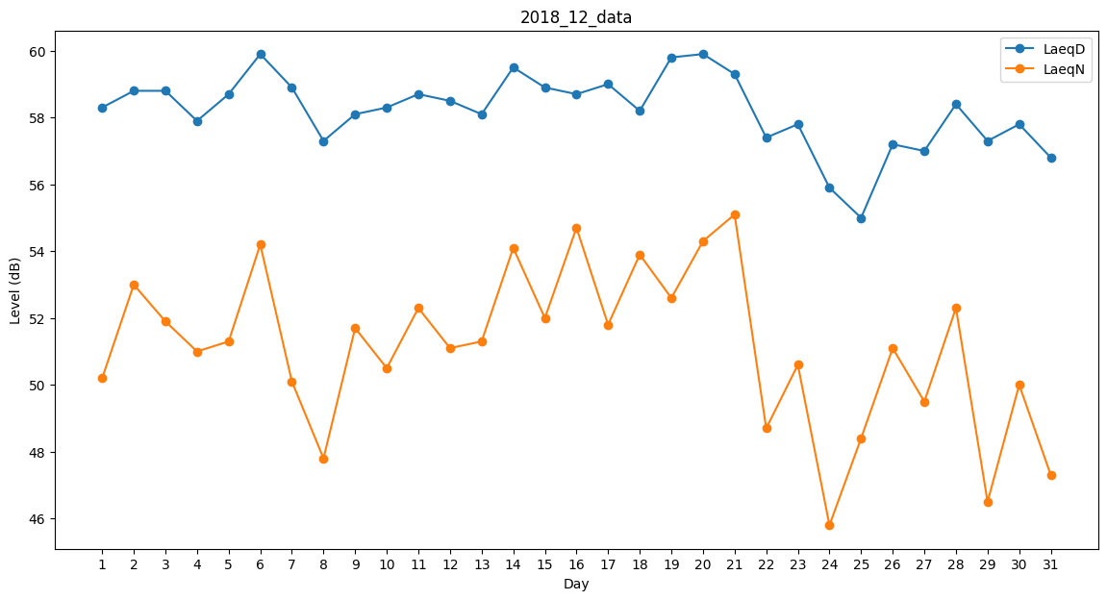
Day | LaeqD | LaeqN
1 | 58.3 | 50.2
2 | 58.8 | 53
3 | 58.8 | 51.9
4 | 57.9 | 51
5 | 58.7 | 51.3
6 | 59.9 | 54.2
7 | 58.9 | 50.1
8 | 57.3 | 47.8
9 | 58.1 | 51.7
10 | 58.3 | 50.5
11 | 58.7 | 52.3
12 | 58.5 | 51.1
13 | 58.1 | 51.3
14 | 59.5 | 54.1
15 | 58.9 | 52
16 | 58.7 | 54.7
17 | 59 | 51.8
18 | 58.2 | 53.9
19 | 59.8 | 52.6
20 | 59.9 | 54.3
21 | 59.3 | 55.1
22 | 57.4 | 48.7
23 | 57.8 | 50.6
24 | 55.9 | 45.8
25 | 55 | 48.4
26 | 57.2 | 51.1
27 | 57 | 49.5
28 | 58.4 | 52.3
29 | 57.3 | 46.5
30 | 57.8 | 50
31 | 56.8 | 47.3

